Sheet1
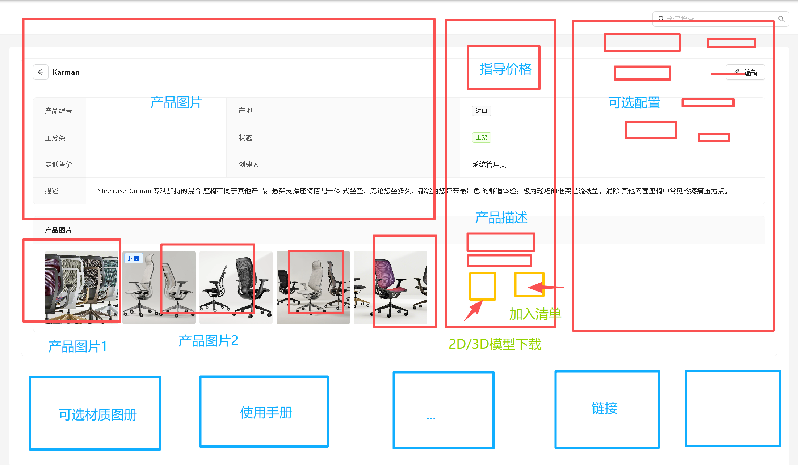
序号 | 字段名称 | 字段类型 |  |  | 字段说明
1 | 产品名称※ | 文本 | / | / | 必填
2 | 产品编号※ | 文本 | / | / | 必填
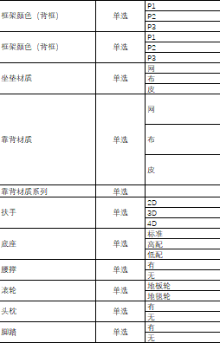
3 | 产品分类（一级）※ | 单选 | seating（坐具类） | Office Chair（办公椅） Guest Chair（访客椅） Conference Chairs（会议椅） Stools（凳子） Lounge Seating（休闲坐具） Visitor Seating（接待椅） Operator Seating（职员椅） | 必填 6大一级分类
 |  |  | Desks + Workstations（工位办公桌类） | Desks（办公桌） Height-Adjustable Desks（升降桌） Benching（屏风工位） Private Offices（独立办公室办公桌）
 |  |  | Table（桌台类） | Conference + Collaborative Tables（会议 / 协作桌） Occasional Tables（休闲桌） Outdoor Tables + Shade（户外桌及遮阳设施）

 |  |  | Storage（收纳储物类） | Workstation Storage（工位收纳） Lockers（储物柜）Cabinets Credenzas（文件柜 / 矮柜） Bookcases + Shelving（书柜 / 置物架） Carts（移动推车）
 |  |  | Accessories（配套附件类） | Modular Walls + Sound Masking（模块化隔断及隔音材料） Pods（独立 pods 单元） Freestanding Screens（独立屏风） Architecture + Space Division（建筑 / 空间分割件） Monitor Arms Desks（显示器支架及配件） Power / Cable Management（电源 / 线缆管理） Lighting（照明设备） Tables（附属桌台配件）
 |  |  | Education（教育家具类） | Classroom Chairs（教室椅） Education Lounge（教育休闲家具） Seating（教育类坐具） Classroom Storage（教室收纳） Education Desks + Workstations（教育类工位桌） Accessories（教育类附件）
4 | 产品分类（二级）※ | 单选 |  | 见上方 | 必填 1.实现级联选择 eg：选择坐具类，二级分类自动更新，只显示相关子集 2.动态表单 eg：二级分类选择完毕后，后续字段发生变化，目前列出来椅子类的相关字段
5 | 品牌※ | 单选 | zikoo |  | 必填
 |  |  | steelcase

 |  |  | vitra
 |  |  | …
6 | 产地※ | 单选 | 进口 |  | 必填
 |  |  | 国产
7 | 货期※ | 单选 | 45天内 |  | 必填
 |  |  | 2-4月【越南】
 |  |  | 2-4月【马来西亚】
 |  |  | 4-6月【荷兰/意大利/德国】
8 | 产品描述※ | 文本 |  |  | 必填
9 | 指导价※ | 数字 |  |  | 必填AorB A： 每个椅子（产品）拥有独立的配置维度集合和配置-价格映射表。价格不是通过加价计算得出，而是直接查询映射表获取该配置组合的最终价格。若某组合在映射表中不存在，则视为无效配置，不允许选择。 B： 系统预设默认指导价作为基准。每个椅子要素（如材质、功能、配件）对应独立的加价规则。当用户更改任一要素时，触发实时价格重算，展示更新后的最终价格。”
10 | 产品图片※ | 图片 |  |  | 必填 上传多款椅子产品三视图，选择其中一张是首页图
11 | 长度 | 数字
12 | 宽度 | 数字
13 | 高度 | 数字
14 | 官网链接 | 链接
15 | 可选材质图册 | 图片
16 | 3D模型 | 链接
椅子特殊字段
1 | 框架颜色（背框） | 单选 | P1
 |  |  | P2
 |  |  | P3
2 | 框架颜色（背框） | 单选 | P1
 |  |  | P2
 |  |  | P3
3 | 坐垫材质 | 单选 | 网
 |  |  | 布
 |  |  | 皮
4 | 靠背材质 | 单选 | 网 | AIR 3D knit intermix
 |  |  | 布 | P1 P2 P3
 |  |  | 皮 | P1 P2 P3
5 | 靠背材质系列 | 单选 |  | 见上方 | 实现级联选择
6 | 扶手 | 单选 | 2D
 |  |  | 3D
 |  |  | 4D
7 | 底座 | 单选 | 标准
 |  |  | 高配
 |  |  | 低配
8 | 腰撑 | 单选 | 有
 |  |  | 无
9 | 滚轮 | 单选 | 地板轮
 |  |  | 地毯轮
10 | 头枕 | 单选 | 有
 |  |  | 无
11 | 脚踏 | 单选 | 有
 |  |  | 无

